需求1欠料调拨
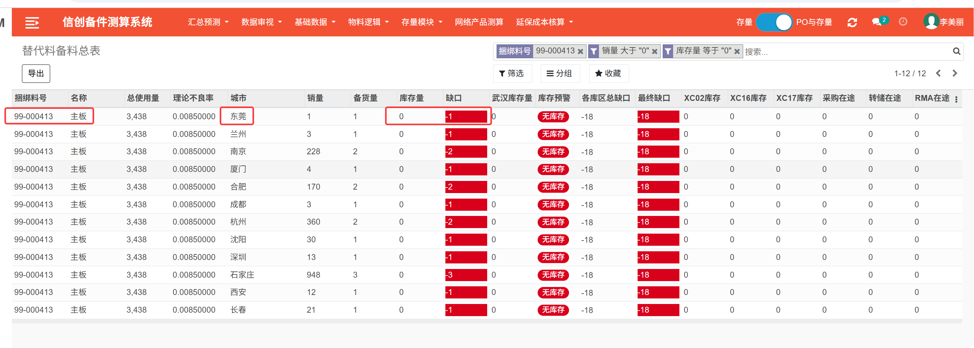
新建模块：欠料调拨
物料代码 | 捆绑料号 | 物料描述 | 名称 | 欠料城市 | 欠料数量 | 调拨城市 | 调拨城市库存 | 服务时效 | 销售数量 | 武汉总库库存 | 区域L1库 | 区域一级库库存 | 计划员备注
系统自动抓取，条件1只抓"备料总表"中,当物料代码=捆绑料号且销量>0且库存量=0的物料代码。条件2只抓替代料备料总表中的捆绑料号，销量>0且库存量=0的捆绑料号作为物料代码。 ②此字段也支持手动导入或手工创建 | 根据A列条件1成立显示备料总表捆绑料号，条件2成立显示替代料备料总表的捆绑料号 | 根据A列“物料代码”到对应模块中抓取“物料描述”，如A列是条件1则抓取备料总表的物料描述，如是条件2则抓取“捆绑料号”模块下的描述，如99-打头捆绑料号，描述则选取任一名称即可，如是88-打头则选取描述中不带“机箱”字样中的任一描述即可 | 根据A列“物料代码”到对应模块中抓取“名称”，如A列是条件1则抓取备料总表的名称，如是条件2则抓取替代料备料总表的名称 | 根据A列物料代码，等于备料总表或替代料备料总表的“城市”=欠料城市 ②此字段也支持手动导入或手工创建 | 根据A列物料代码和E列城市来关联匹配“备料总表”或“替代料备料总表”的缺口等于欠料数量。含高时效缺口标红，ND缺口标黄色。条件1成立通过A列物料代码和E列城市抓取备料总表的“缺口”数量。条件2成立通过A列物料代码和E列城市抓取替代料备料总表的“缺口”数量 | 根据E列欠料城市=WMS库房分配表中“库存地”，关联出“备选库”，调拨城市=备选库 | 等于A列物料代码，当条件1成立，则抓取各库区库存中物料代码在调拨城市中的汇总库存数量。当条件2成立，则抓取各库区库存中捆绑料号在调拨城市中的汇总后库存数量 | 用A列物料代码条件1成立，关联汇总看板，E列欠料城市=汇总看板“库存地点”，则做“服务时效”比对，比对逻辑同生产系统PO单服务时效一样，得出服务时效。 比对逻辑： | 以B列捆绑料号+E列欠料城市汇总“汇总看板”总数量 | 以B列捆绑料号为准，汇总各库区库存“武汉”总数量 | WMS库房分配表中最尾新增一个“区域一级库”，手动导入维护区域一级库， | 根据B列捆绑料号，抓取汇总对应区域L1库的库存数量 | 支持手动或者导入输入备注
①302-000471 | 302-000471 | 电缆-SlimLine-Riser1_背板-R62X | 线缆 | 福州 | -1 | 厦门 | 0 | 2H/4H | 35 | 1
条件①"备料总表"中,物料代码=捆绑料号且销量>0且库存量=0的物料代码
②99-000413 | 99-000413 | S主板 S920X02-5250-AF 4*(920,48C)1711-3A | 主板 | 东莞 | -1 | 广州 | 1 | 2H/4H | 1 | 2
条件②替代料备料总表中的捆绑料号，销量>0且库存量=0的捆绑料号。 |  |  |  | 武汉项目=武汉项目

条件1截图案例
 |  |  |  |  |  |  | 服务时效比对逻辑 | 时效包含如下任一 | 优先级 | 显示内容
 |  |  |  |  |  |  |  | 7*24*2H | 第一梯队 | 2H/4H
 |  |  |  |  |  |  |  | 7*24*4H
 |  |  |  |  |  |  |  | 7*24*ND | 第二梯队 | ND
 |  |  |  |  |  |  |  | 7x24x5CD
 |  |  |  |  |  |  |  | 7*24*3CD
 |  |  |  |  |  |  |  | 基础保修 | 第三梯队 | 基础保修

条件2截图案例

